상품제안서
[기성형] 핫팩 80g | 상품코드: S28772

 |  |  |  |  |  |  | 02-713-8555 | www.synergygift.co.kr
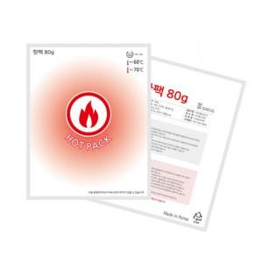

【상세/제작정보】 | <p><span style="font-size: 12pt;">* 인쇄 불가 상품입니다.</span></p>

【인쇄/포장옵션】 | 인쇄불가 / 포장불가능

【공급단가】 | 수량 | 500~ | 1,000~ | 3,000~ | 5,000~ | 10,000~
*VAT별도 | 단가 | 350원 | 340원 | 308원 | 295원 | 285원

【상품 URL】 | https://www.synergygift.co.kr:443/src/goods_detail.php?gdno=28772

